NDF
Réservé au trésorier | Virement effectué le :
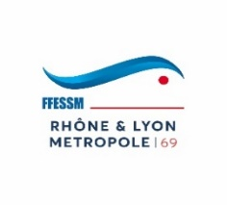
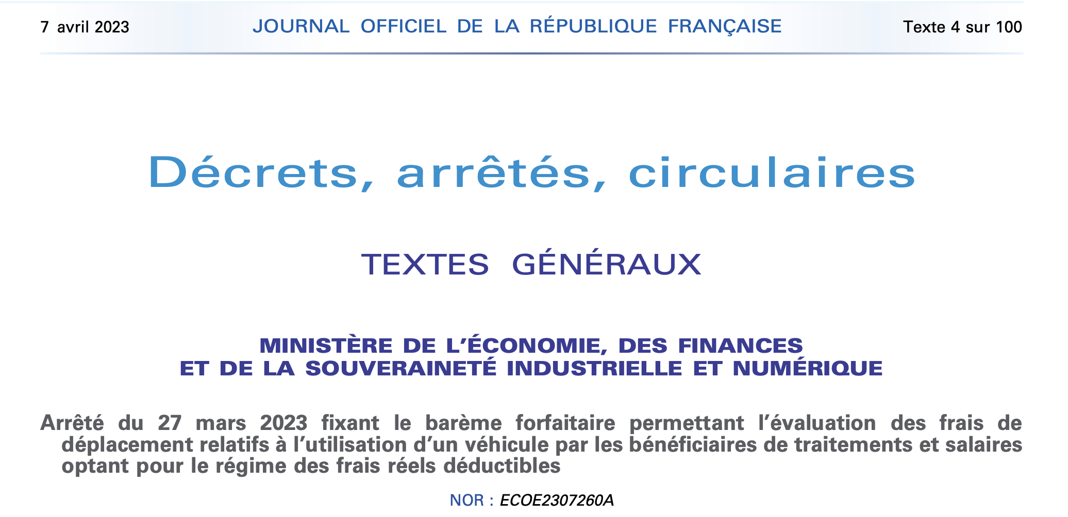
 | NOTE DE FRAIS

DEPENSE

Objet : |  |  |  | Code Action :
Dates :
Lieu :

DEMANDEUR

Prénom NOM |  |  |  | Joindre obligatoirement les pièces justificatives
Adresse
Code Postal - Localité |  |  |  | A envoyer par mail
Téléphone |  |  |  | SOUS FORME DE FICHIER EXCEL
E-mail |  |  |  | à : tresorier@codep69-ffessm.fr

Nature des frais engagés |  | Prix unitaire | Qté | Montant total | Remboursement Codep 69
 |  | 0.00 € | 0 | 0.00 € | 0.00 €
 |  | 0.00 € | 0 | 0.00 € | 0.00 €
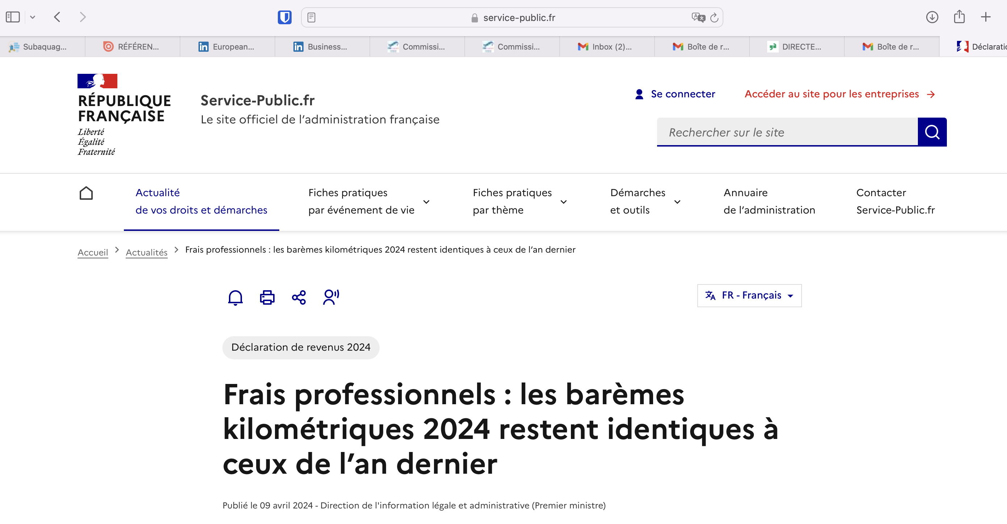
 |  | 0.00 € | 0 | 0.00 € | 0.00 €
 |  | 0.00 € | 0 | 0.00 € | 0.00 €
 |  | 0.00 € | 0 | 0.00 € | 0.00 €
 |  | 0.00 € | 0 | 0.00 € | 0.00 €
 |  | 0.00 € | 0 | 0.00 € | 0.00 €
 |  | 0.00 € | 0 | 0.00 € | 0.00 €
 |  | 0.00 € | 0 | 0.00 € | 0.00 €
 |  | 0.00 € | 0 | 0.00 € | 0.00 €
 |  | 0.00 € | 0 | 0.00 € | 0.00 €
 |  | 0.00 € | 0 | 0.00 € | 0.00 €
 |  | Totaux |  | 0.00 € | 0.00 €

BAREME DES REMBOURSEMENTS
Indemnité kilomètrique : | Voir le barème sur le côté de cette feuille
Repas : | Remboursement Plafonné à 22 € par repas

Renoncement au remboursement de la présente note de frais (donnant droit à une réduction d'impôt de 66% du don)
Je, soussigné |  | cerfifie renoncer au remboursement des frais ci-dessus,
et en faire don à l'Association FFESSM CODEP 69

Signature du demandeur : |  | Signature du Président ou du Trésorier :

Date : |  | Date :

FFESSM CODEP69 - 28 rue Julien - 69003 LYON

